상품제안서
로지텍 무선 레이저 프리젠터 | 상품코드: S04471

 |  |  |  |  |  | 02-713-8555 | www.synergygift.co.kr
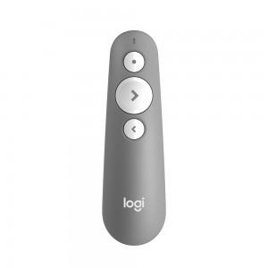

【상세/제작정보】 | <p>* 투명 블리스터 패키지로 선물포장 불가합니다.</p>

【인쇄/포장옵션】 | 레이저 / 투명블리스터케이스

【공급단가】 | 수량 | 10~ | 100~ | 300~ | 500~
*VAT별도 | 블랙 | 63,750원 | 62,730원 | 61,200원 | 59,670원
 | 그레이 | 63,750원 | 62,730원 | 61,200원 | 59,670원

【상품 URL】 | https://www.synergygift.co.kr:443/src/goods_detail.php?gdno=1010

